イージーパン表紙
入力フォーム |  | 下記の項目を選択・入力すると表紙に反映されます↓
 |  |  |  |  |  | TPRF640-W3-FN
表題 |  | 納入仕様書 |  |  |  | TPRF740-W3-FN
現場名 |  | 現場名：
現場名： |  | 入力してください（空欄の場合は↑も空欄を選択してください）
製品名(防水パン) |  | TPRF640-W3-FN
製品名(排水トラップ)
日付 |  | 2021-12-13
入力したデータは下記に反映されますので、そのまま印刷してください。

 | 納入仕様書

現場名： | 入力してください（空欄の場合は↑も空欄を選択してください）

製 品 名 |  |  |  | 図 番
床上配管対応給水栓付防水パン （ＰＰ樹脂製） |  |  |  | TPRF640-W3-FN
床上配管対応給水栓付防水パン用 排水トラップ（ＡＢＳ樹脂製）

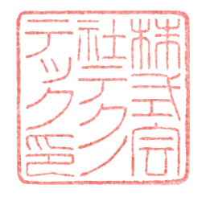
 | 株 式 会 社 テ ク ノ テ ッ ク
 |  |  | 2021-12-13

 |  |  |  |  | 2021-08-27

